탐험 지원금 이용방법
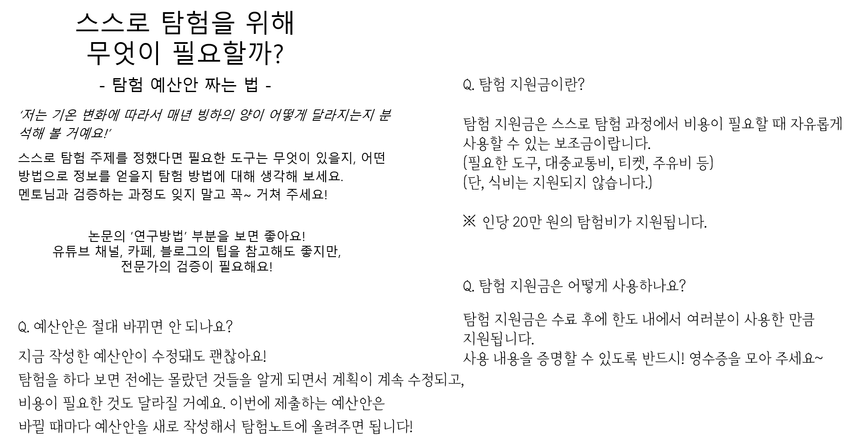

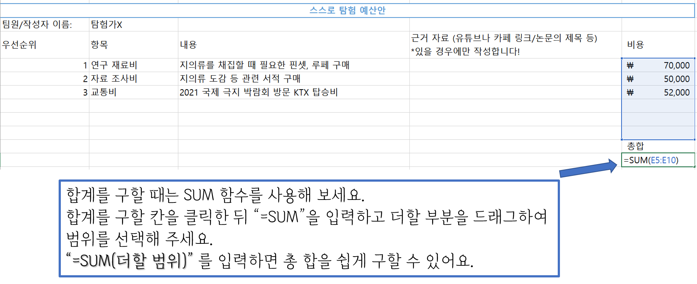

스스로 탐험 예산안___미생물 분야 송병현

우선 순위 | 항목 | 내용 | 근거 자료 | 비용
1 | 연구재료비 | 실험에 필요한 스포이드, 코니컬 튜브, 수산화 나트륨, 염산 구매 |  | ₩68,200
2 | 연구재료비 | 실험에 필요한 pH 측정기 구입 |  | ₩71,000
3 | 교통비 | 지의류 채집을 위해 여러 지역 이동에 따른 주유비 |  | ₩50,000
4 | 연구재료비 | 지의류 채취를 위한 지퍼백과 실험에 필요한 향과 라이터 구입 |  | ₩7,810
5 | 연구재료비 | 용액 제조를 위한 컵(비커대용)과 나무젓가락(유리막대 대용) 구입 |  | ₩3,000

 |  |  |  | 총합
 |  |  |  | ₩200,010

